Sheet1
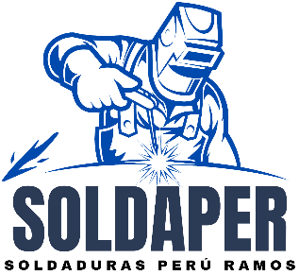
SOLDAPER
"SOLDADURAS PERÚ RAMOS"
RUC: 10700690704
CEL: 986818028
Email: germanramoscc27@gmail.com
Urb. Señor de los milagros Mz. A3 Lt. 27
SAN MIGUEL - SAN ROMÁN - PUNO

 |  |  |  | PROFORMA DE VENTA
 |  |  |  | 002- |  | 4

Señor(es): | MINERA KINACOX S.A.
Dirección: | Av. Arequipa Mz. 13 Int. 402 (Sublote 23A, Unid. Inmo. 4 - piso 4) LIMA - CHORRILLOS |  |  |  |  | Dia | Mes | Año
RUC: | 20545025168 |  |  | Fecha de Emisión: |  | 18 | 04 | 2024

ÍTEM | DESCRIPCIÓN |  | P. UNITARIO | CANTIDAD |  | IMPORTE
01 | Botellon de agua para perforación |  | S/ 2,400.00 | 4 |  | S/ 9,600.00
02 |  |  |  |  |  | S/ -
03 |  |  |  |  |  | S/ -
04 |  |  |  |  |  | S/ -
05 |  |  |  |  |  | S/ -
06 |  |  |  |  |  | S/ -
07
08
09
10
11
12
13
14
15
16
17
18
 |  |  |  | SUBTOTAL |  | S/ 9,600.00
 |  |  |  | IGV | 18% | (IGV incluído)
 |  |  |  | TOTAL |  | S/ 9,600.00
NOTA:

 |  | Número de cuenta |  | 3223394003936
 |  | Número de cuenta interbancaria (CCI) |  | 332201339400393000
 |  | Número de cuenta |  | 00-717-000757
 |  | Número de cuenta interbancaria (CCI) |  | 01871700071700075794

